Лист1
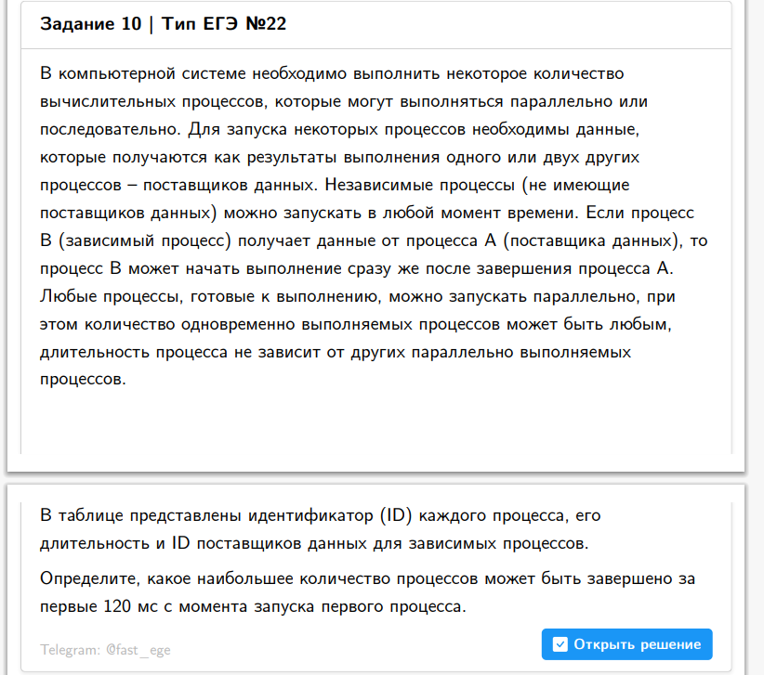
0 | 0 |  |  | 0 | 0 | 0 | 0
10123 | 4 | 0 |  | 0 | 0 | 4 | 0 | 1
11324 | 7 | 0 |  | 0 | 0 | 7 | 0 | 2
12607 | 7 | 0 |  | 0 | 0 | 7 | 0 | 3
13892 | 9 | 0 |  | 0 | 0 | 9 | 0 | 4
10251 | 10 | 0 |  | 0 | 0 | 10 | 0 | 5
10594 | 13 | 0 |  | 0 | 0 | 13 | 0 | 6
12344 | 17 | 0 |  | 0 | 0 | 17 | 0 | 7
10026 | 18 | 0 |  | 0 | 0 | 18 | 0 | 8
14425 | 18 | 0 |  | 0 | 0 | 18 | 0 | 9
11125 | 19 | 0 |  | 0 | 0 | 19 | 0 | 10
11680 | 19 | 0 |  | 0 | 0 | 19 | 0 | 11
11612 | 3 | 10026 |  | 18 | 0 | 21 | 18 | 12
14812 | 22 | 0 |  | 0 | 0 | 22 | 0 | 13
14801 | 24 | 0 |  | 0 | 0 | 24 | 0 | 14
11177 | 8 | 10026 |  | 18 | 0 | 26 | 18 | 15
15058 | 27 | 0 |  | 0 | 0 | 27 | 0 | 16
12858 | 28 | 0 |  | 0 | 0 | 28 | 0 | 17
10824 | 25 | 10123 |  | 4 | 0 | 29 | 4 | 18
14033 | 33 | 0 |  | 0 | 0 | 33 | 0 | 19
10994 | 23 | 10594 |  | 13 | 0 | 36 | 13 | 20
10374 | 41 | 0 |  | 0 | 0 | 41 | 0 | 21
11593 | 42 | 0 |  | 0 | 0 | 42 | 0 | 22
14187 | 42 | 0 |  | 0 | 0 | 42 | 0 | 23
13613 | 43 | 0 |  | 0 | 0 | 43 | 0 | 24
10423 | 44 | 0 |  | 0 | 0 | 44 | 0 | 25
11502 | 5 | 10374 |  | 41 | 0 | 46 | 41 | 26
10208 | 41 | 10026 | 10123 | 18 | 4 | 59 | 18 | 27
10629 | 59 | 0 |  | 0 | 0 | 59 | 0 | 28
14011 | 61 | 0 |  | 0 | 0 | 61 | 0 | 29
13097 | 45 | 11612 |  | 21 | 0 | 66 | 21 | 30
13799 | 69 | 0 |  | 0 | 0 | 69 | 0 | 31
14867 | 69 | 0 |  | 0 | 0 | 69 | 0 | 32
11040 | 72 | 0 |  | 0 | 0 | 72 | 0 | 33
13896 | 74 | 0 |  | 0 | 0 | 74 | 0 | 34
13015 | 75 | 0 |  | 0 | 0 | 75 | 0 | 35
12107 | 50 | 11177 |  | 26 | 0 | 76 | 26 | 36
14552 | 31 | 10251 | 11502 | 10 | 46 | 77 | 46 | 37
12371 | 33 | 11502 |  | 46 | 0 | 79 | 46 | 38
12690 | 81 | 0 |  | 0 | 0 | 81 | 0 | 39
14301 | 81 | 0 |  | 0 | 0 | 81 | 0 | 40
14964 | 82 | 0 |  | 0 | 0 | 82 | 0 | 41
12931 | 83 | 0 |  | 0 | 0 | 83 | 0 | 42
13378 | 85 | 0 |  | 0 | 0 | 85 | 0 | 43
15030 | 85 | 0 |  | 0 | 0 | 85 | 0 | 44
13952 | 86 | 0 |  | 0 | 0 | 86 | 0 | 45
13523 | 90 | 0 |  | 0 | 0 | 90 | 0 | 46
10218 | 92 | 0 |  | 0 | 0 | 92 | 0 | 47
11777 | 93 | 0 |  | 0 | 0 | 93 | 0 | 48
13280 | 93 | 0 |  | 0 | 0 | 93 | 0 | 49
10495 | 2 | 10218 |  | 92 | 0 | 94 | 92 | 50
11742 | 42 | 10629 |  | 59 | 0 | 101 | 59 | 51
13421 | 61 | 10374 |  | 41 | 0 | 102 | 41 | 52
10707 | 55 | 10629 |  | 59 | 0 | 114 | 59 | 53
10980 | 91 | 10824 |  | 29 | 0 | 120 | 29 | 54
13734 | 28 | 13280 |  | 93 | 0 | 121 | 93
11971 | 76 | 11502 | 11593 | 46 | 42 | 122 | 46
14490 | 79 | 10423 |  | 44 | 0 | 123 | 44
13391 | 81 | 10423 |  | 44 | 0 | 125 | 44
13375 | 50 | 12107 |  | 76 | 0 | 126 | 76
14685 | 51 | 14552 |  | 77 | 0 | 128 | 77
14569 | 52 | 13613 | 14552 | 43 | 77 | 129 | 77
10856 | 33 | 10707 |  | 114 | 0 | 147 | 114
10746 | 35 | 10707 |  | 114 | 0 | 149 | 114
12460 | 32 | 10980 | 12371 | 120 | 79 | 152 | 120
13159 | 97 | 10629 | 11593 | 59 | 42 | 156 | 59
12380 | 10 | 10856 | 11612 | 147 | 21 | 157 | 147
12299 | 44 | 10707 | 11040 | 114 | 72 | 158 | 114
11842 | 41 | 10208 | 10980 | 59 | 120 | 161 | 120
10285 | 70 | 10026 | 10218 | 18 | 92 | 162 | 92
11930 | 48 | 10707 | 10824 | 114 | 29 | 162 | 114
15078 | 20 | 10856 | 14964 | 147 | 82 | 167 | 147
11229 | 23 | 10856 |  | 147 | 0 | 170 | 147
11245 | 100 | 10594 | 11040 | 13 | 72 | 172 | 72
14762 | 48 | 13375 | 13896 | 126 | 74 | 174 | 126
14630 | 60 | 13391 | 13892 | 125 | 9 | 185 | 125
14788 | 29 | 13159 | 13421 | 156 | 102 | 185 | 156
12521 | 25 | 10994 | 11842 | 36 | 161 | 186 | 161
10954 | 40 | 10374 | 10856 | 41 | 147 | 187 | 147
14115 | 25 | 11930 |  | 162 | 0 | 187 | 162
13877 | 34 | 12380 | 13799 | 157 | 69 | 191 | 157
14336 | 16 | 13877 |  | 191 | 0 | 207 | 191
12783 | 28 | 10123 | 12521 | 4 | 186 | 214 | 186
13985 | 71 | 11842 |  | 161 | 0 | 232 | 161
11422 | 67 | 10954 | 11229 | 187 | 170 | 254 | 187
13520 | 99 | 11324 | 12380 | 7 | 157 | 256 | 157
12024 | 99 | 11229 | 11245 | 170 | 172 | 271 | 172
14833 | 80 | 13877 |  | 191 | 0 | 271 | 191
13265 | 3 | 12024 |  | 271 | 0 | 274 | 271
14255 | 93 | 13952 | 14115 | 86 | 187 | 280 | 187
13440 | 29 | 11422 | 11971 | 254 | 122 | 283 | 254
13658 | 75 | 10251 | 12783 | 10 | 214 | 289 | 214
13340 | 20 | 11930 | 12024 | 162 | 271 | 291 | 271
12804 | 93 | 12607 | 12783 | 7 | 214 | 307 | 214
14634 | 66 | 13265 | 13896 | 274 | 74 | 340 | 274
13720 | 94 | 11422 |  | 254 | 0 | 348 | 254
12201 | 94 | 12024 | 12107 | 271 | 76 | 365 | 271
13237 | 95 | 12024 |  | 271 | 0 | 366 | 271
14746 | 69 | 12804 | 13340 | 307 | 291 | 376 | 307
ID процесса | Время выполнения процесса (мс) | ID поставщиков данных

